利用手順（簡易めも）ガイダンス
利用手順（簡易めも）ガイダンス

アプリ利用手順の整理が必要
 | ■目的
 |  | ・実装機能のヌケモレ確認、進捗状況管理
 |  | ・テストケースの洗い出し
 |  | ・作業順決定

 | ■検討方針・内容
 |  | ・ユーザの利用手順（＝業務要件≒システム要件）を検討・整理する
 |  | ・キレイ化しない。最低限の可視化
 |  | ・想定している手順が物理的に実行可能かという観点から手順のヌケモレ、誤りを確認する
 |  | （本来はサービスの「目的（構想で検討した目的・コンセプト）」が実現できているかチェックするが、一旦後回しにする）
 |  | ・優先度の情報を付加することで、作業順決定の参考情報とする
 |  | ・実装のための参考情報を記載し、実装のINPUTとする

 |  | 実装ステータスの選択肢
 |  | 実装ステータス名 | 説明
 |  | 未着手 | 作業開始前
 |  | ざっくり作成中 | 画面を構想中・ざっくり作成中。まだ大雑把な画面遷移やどんな項目が必要か検討中
 |  | ざっくり作成済 | 画面自体は作成・メイン項目もだいたいの位置に配置
 |  | レイアウトレビュー中 | レイアウトをかっちり作成中、レビュー待ち、中の状態
 |  | レイアウト調整済 | レイアウトをかっちり作成済、まだ中身をちゃんとは作れていない
 |  | 完成(for initial) | ビジネスロジック実装完了、簡単な画面単位のテストも完了
 |  | 対象外 | 実施不要

 |  | 優先度の選択肢
 |  | 優先度名 | 説明
 |  | 高 | リリースのためには必須。レッスン実施のために確実に必要な手順
 |  | 中 | リリースのためには必須。なくてもレッスン実施が物理的に実行可能な手順
 |  | 低 | なくてもリリース可

 |  | システム化方法の選択肢
 |  | システム化方法名 | 説明
 |  | App | Flutter
 |  | Web | Flutter Web
 |  | Cloud Function | Firebase Cloud Functionでの実装（バッチ処理等）
 |  | システム外運用 | 手動運用
 |  | 未決定

 | ■作業順の決定方針
 |  | ・優先度を参考に高→中→低の順番で作成する
 |  | ・同一優先度の場合、ステータスが低い（未着手に近い）ものから作業する
 |  | （アジャイルの特性をふまえ、ざっくり全体を作っていくことを優先にする）
 |  | ・同一優先度・同一ステータスの場合、利用手順のNoが若い順（テスト・開発がし易いように）

目的選択肢の整理
目的選択肢の整理 |  |  |  | ※goalListData.dartにパラメータとして定義 |  |  | *
 |  |  |  | hash tag |  |  | *
 | category | title | text | due | destination | point | *
旅行で友達に自慢したいとか
 | travel | Trip communication | Communicate with locals on the trip | ○ | ○ |  | *
 |  |  |  |  |  |  | *
ターゲット層の目的の半分くらいは旅行じゃないか？
→そこに特化した機能が活きるか？
 |  |  |  |  |  |  | *
 |  |  |  |  |  |  | *
 | exam | IELTS | Score the points on IELTS | ○ |  | ○ | *
IELTSは技能ごとの点数？
目標設定単位検討、、
複数対応？
 |  | TOEFL | Score the points on TOEFL | ○ |  | ○ | *
 |  | TOEIC L&R | Score the points on TOEIC Listening & Reading | ○ |  | ○ | *
 |  | TOEIC S&W | Score the points on TOEIC Speaking & Writing | ○ |  | ○ | *
データ自動生成関数作成
 | work | International projects | Be assigned to international projects | ○ |  |  | *
 |  | International collaboration | Collaborate with foreign members | ○ |  |  | *
 |  | Business trips | Take business trips overseas | ○ | ○ |  | *
 |  | Work overseas | Get job overseas | ○ | ○ |  | *
 | friends | International meetup | Join international meetup and make friends | ○ |  |  | *
 |  | Through this App | Make friends on this App | ○ |  |  | *
 |  |  |  |  |  |  | *
 |  |  |  |  |  |  | *
* | * |  | * | * | * | * | *

支払モジュール検討
支払モジュール検討

まずはモノを作るため、システム影響ありの事項を優先
システム影響なしの事項は劣後
■ | 目的
 | ・ | 下記が未決定のため、検討が必要
 |  | ＜システム影響あり＞
 |  | ・ | 支払（学習者→運営）の実装方法
 |  | ・

 |  | ＜システム影響なし＞
 |  | ・ | 支払（運営→教師）の運用方法
 |  | ・ | 価格設定（学習者→運営、運営→教師それぞれ）

■ | 支払データの管理方針
 | ・ | 未払費用として計上

 | ・ | 必要機能
 |  | - | 支払予定一覧
 |  | - | 支払実績入力
 |  | - | 支払実績集計

■ | 仕払機能の実装方針
 | アプリ内でのサービスの支払いは基本的にはアプリ内での支払い処理が必要だが、この場合は外部サービスでの支払いは不可、Apple、Googleそれぞれの決済方法でやる必要がある
 | ただし、Web版のページのみで支払いができ、アプリから支払い機能への導線（リンクなど）がなければWeb側で決済してOK
 | https://pentagon.tokyo/app/1726/#toc_id_2

(作成中)コンテンツ作成
作成中

テーマカラーについての検討
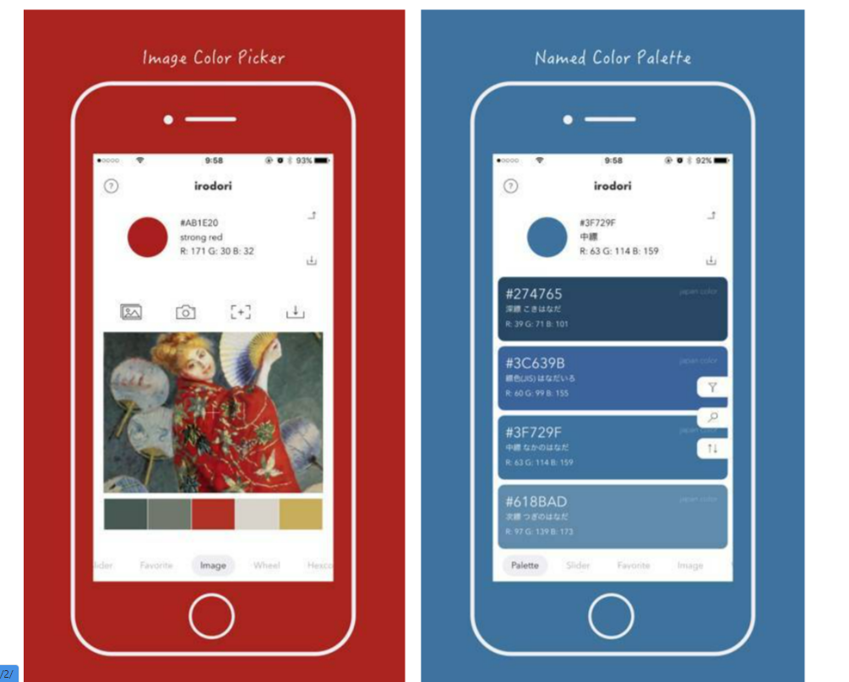
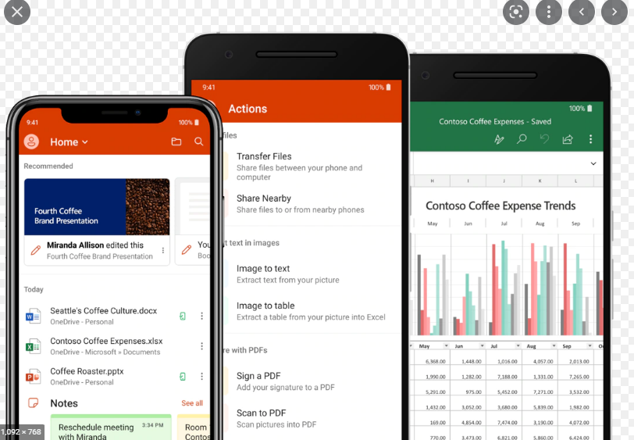
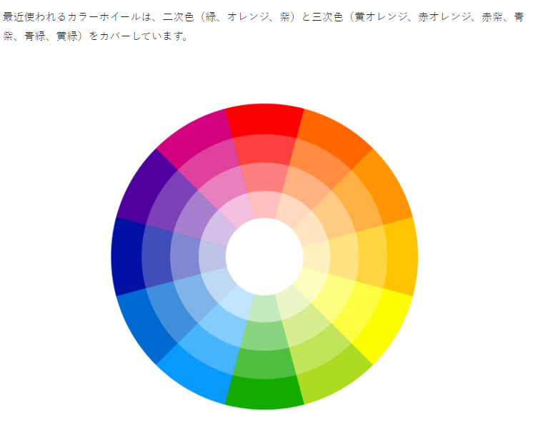

XXXX
DDDD

XXXX
XXXX

AAAAA

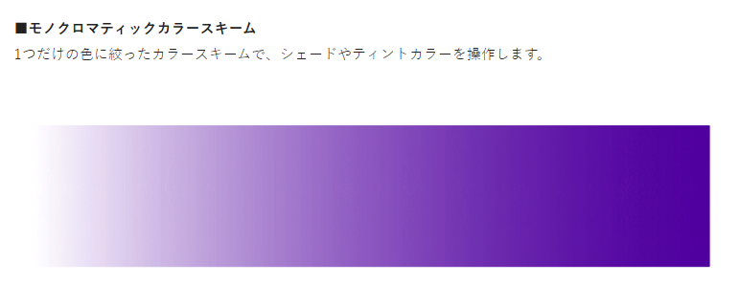

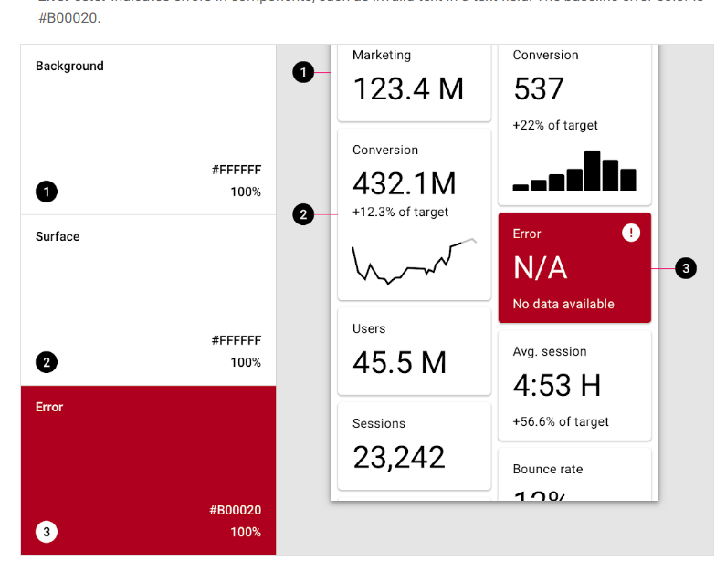
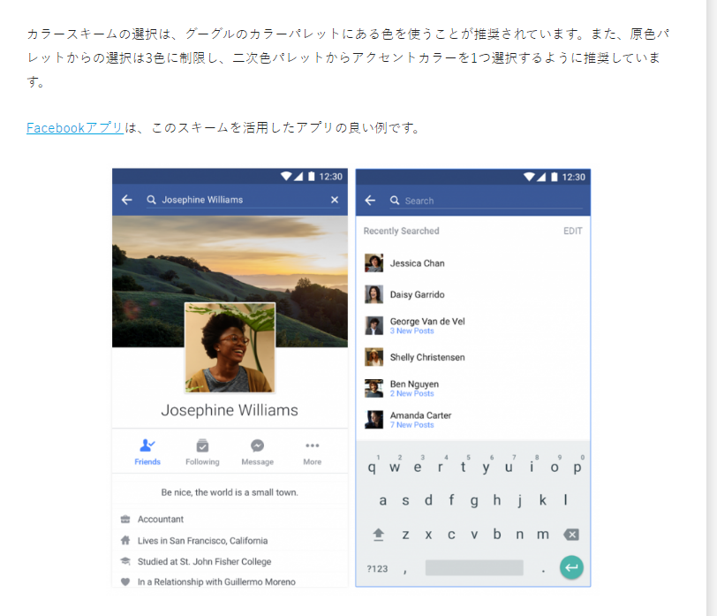

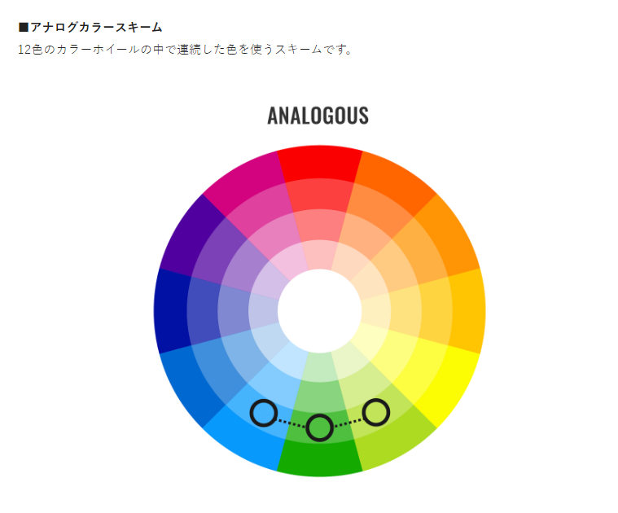

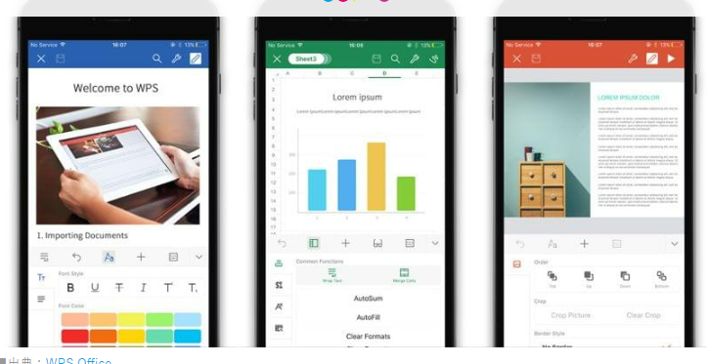

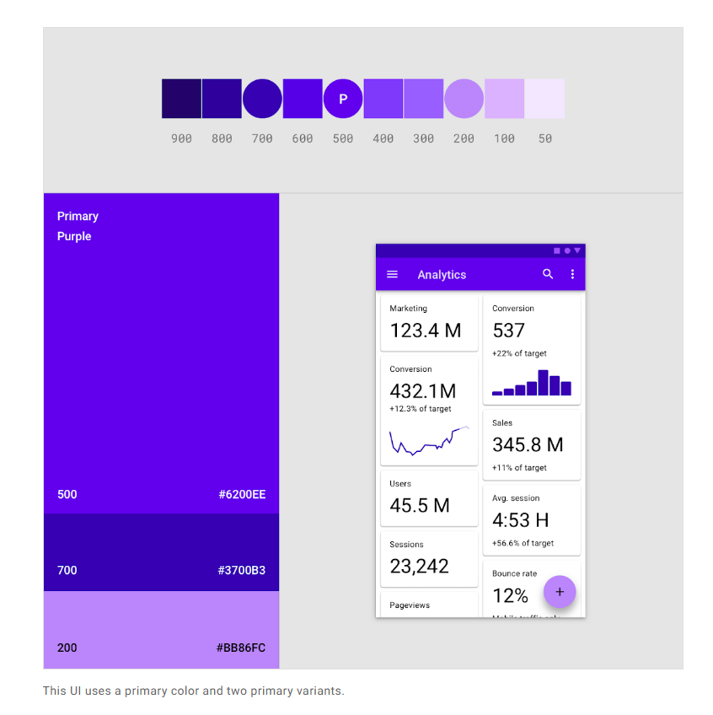

Primary Color1種類とアクセント2種類が上限
Primary Color1種類とアクセント2種類が上限

Primary Color1種類とアクセント1種類も可

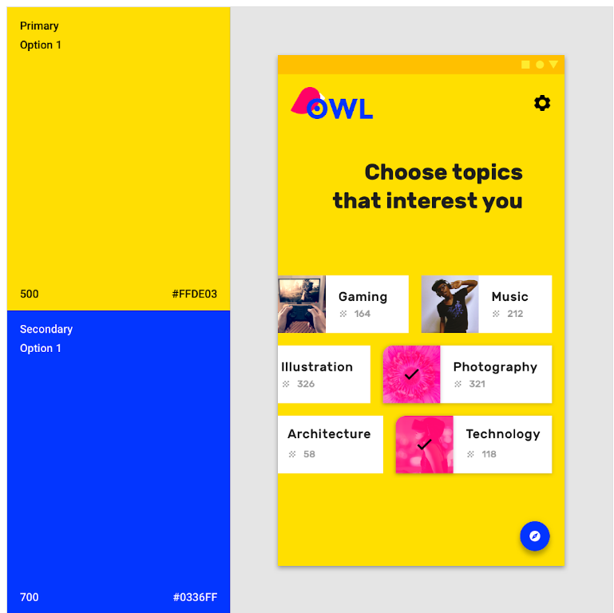
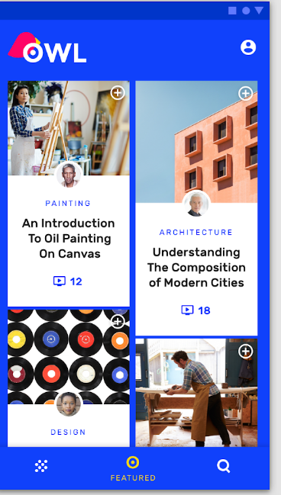
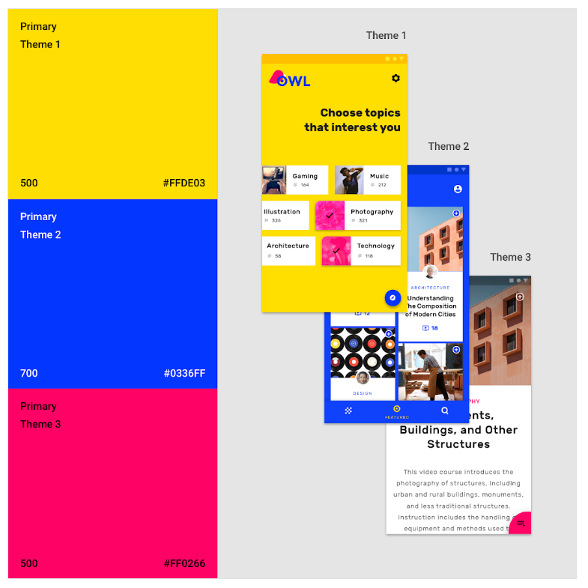

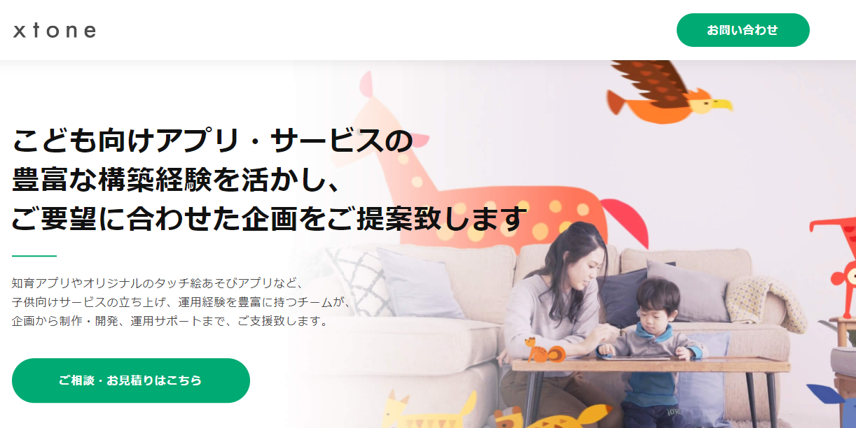

まずAppbarの背景が白か色付きかを考えた
→デザインが基本的にシンプルな本アプリで、Appbarの背景も白系統にするとあまりにもシンプルなので、
色はつける
既存のアプリを見るとやはり色付き（薄くても）で、Appbarの文字を黒にするのは難しい（圧倒的に数が少ないし、個人的にもよいデザインになるのがイメージしにくかった）
そのため、Appbarは色付き背景で白字

色はPrimaryColor1色とAccentColorが0～2色

配色のパターン
# | 使用色数 | 色の系統 | 例
 | 1 | PrimaryColor（Appbar）：多少濃いめ | Office
 | 2 | PrimaryColor（Appbar）：濃いめ AccentColor1：薄め（PrimaryColorと同系色） | Facebook
 | 2 | PrimaryColor（Appbar）：薄め AccentColor1：薄め（PrimaryColorの補色）
 | 3 | PrimaryColor（Appbar）：濃いめ AccentColor1：薄め（PrimaryColorと同系色） AccentColor2：超濃いめ（PrimaryColorと同系色）
 | 3 | PrimaryColor（Appbar）：中間の濃さ AccentColor1：薄め（PrimaryColorと同系色） AccentColor2：中間の濃さ（PrimaryColorの補色）

 | 3

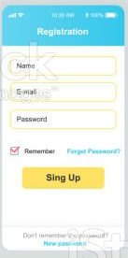

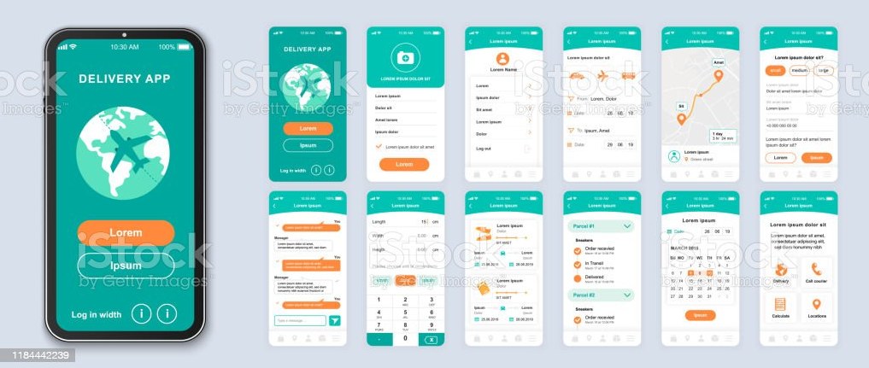

派手すぎて難しい

中間成果物（参考資料）→
本シートより右側の資料はただの参考資料
基本的には最新化しない
左側の資料はInitialStageの期間は常にUPDATEDしていく

追加のアイディア
格安で続くオンライン英会話＋学習者同士のCallもできるよ

お金を課金してチャレンジ
失敗したら、没収→教師OR寄付に
コンセプトの弱さを補完
面白い要素
チャレンジ失敗で集金？
金だけじゃなくてビール奢る Amazonで
講師の集金もそこから回収できるといい | 画面
 | ・recommendation
 | →教師のおすすめ
教師への報酬はベース＋追加のチップとする
今すぐ会話できるルームの設置
 | ・material
 | →会話のネタになるサイトのリンクを集める
 | リンクを貼るだけなら権利関係等無問題
各教師の教材のシェア
→教師の評価・もしくはお金に反映

学習者のモチベーション管理のためのガイドライン・機能整備
→単なる「英話を教えるだけ」の教師ではなく、動機づけ、継続管理を行うコーチ・学習パートナーとしての付加価値の向上、単価（賃金）向上
→「レッスン枠埋め」のために

提供価値
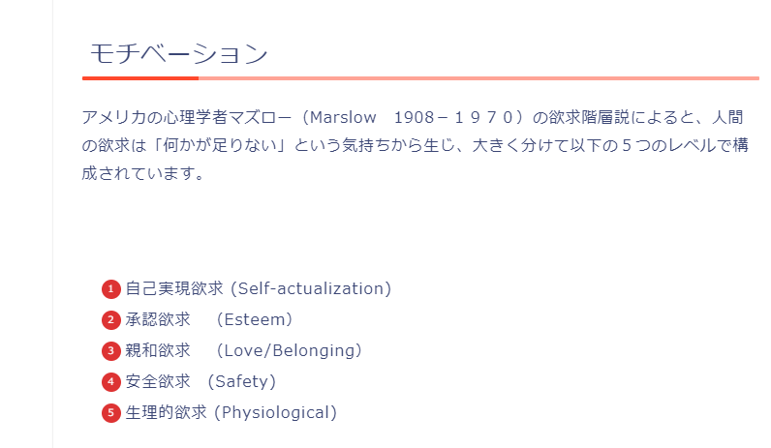
顧客への提供価値

「英語が話せる自分になる」それ自体が目的である人が多い
それを実現させてあげることが提供価値

「目標を設定してそれを達成する」それ自体に達成感などを感じられるようにする

基本的に深掘りがたりない

ユーザ分析
「格安オンライン英会話」として、
これを解決するのがメインの顧客への価値
英会話
レッスン
学習進捗
管理
学習者
コミュニティ
(勉強仲間)
ユーザ分析 |  |  |  |  |  |  |  |  |  | *
 |  |  |  |  |  |  |  |  |  | *

 | No | ペルソナ名 | 課題＝解決が顧客への提供価値 | 解決方針 | 業務要件 | 機能要件 | 設計 | 詳細 |  | *
 | 1 | 海外旅行好きスイーツ女子 | 飽きっぽいため習慣化できない | 短時間、高頻度の英会話により習慣化できる |  |  |  |  |  | *
 |  |  |  | 週次で予定を立て、話すトピック（写真）を策定 それに従って実際に話す
 |  |  |  | 目標通りに継続することで特典がつく
 |  |  | レベルが低いため、会話が聞き取れず 疲れてしまう | 教師への指示（優しい言葉を使ってほしい、ゆっくり話してほしいなど）を選択できるようにする | 教師への指示（優しい言葉を使ってほしい、ゆっくり話してほしいなど）を選択できるようにする | 先々の予定立案機能
 |  |  | 目的がない | 話すこと自体が楽しみになれば良い 自己承認欲求を満たすようなテーマ設定 | トークテーマとして 写真トーク

 | 2 | 暇なおばさん |  |  | 適当な教師、学習者を捕まえて会話したい | 教師・学習者検索機能、教師・学習者に自由にメッセージ・リクエストを送れる機能 |  |  |  | *
 |  |  |  |  | 教師、学習者からメッセージ・リクエストを貰える機能 | 教師・学習者それぞれから検索されることが可能か、メッセージ・リクエスト送付されることが可能か設定できる
 | 3 | なんちゃって留学帰り |  |  |  |  |  |  |  | *
 | 4 | 中途半端ビジネスパーソン | 忙しいため、早朝、深夜など、友達同士では話せないような時間に話したい | 朝活、朝話そうというコースにより、早朝に予約を作るような使い方を提案 |  |  |  |  |  | *
 | 5 |  |  |  |  |  |  |  |  | *
 | 6 |  |  |  |  |  |  |  |  | *
 | 7 |  |  |  |  |  |  |  |  | *
 | 8 |  |  |  |  |  |  |  |  | *
 | 9 |  |  |  |  |  |  |  |  | *
 | 10 |  |  |  |  |  |  |  |  | *
 | 11 |  |  |  |  |  |  |  |  | *
* | * | * | * |  | * | * | * | * | * | *

続かない理由（洗い出しメモ）
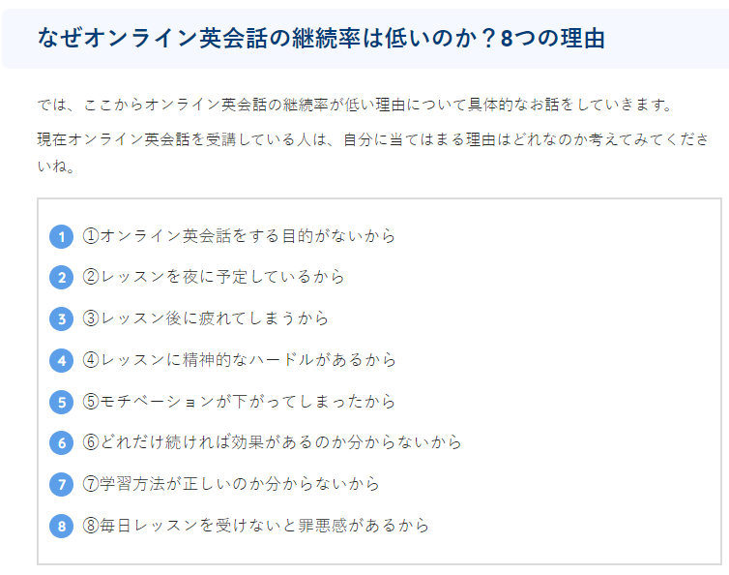
ただの洗い出しめも
アウトプットは継続のための施策Sheetに記載
オンライン英会話が続かない理由と対策
 | 続かない理由 | 対策 |  |  |  | ＊
 | 効果がないから続かない |  |  |  |  | ＊
 | アウトプットに必要なインプット がすぐ枯渇するから続かない | 写真トーク、無限のディスカッションテーマ 1000件以上のテーマ軸 |  |  |  | ＊
 | 初心者にオンライン会話は難しすぎるから続かない →ある程度のレベルを想定 |  |  |  |  | ＊
 | 緊張が消えないから →ある程度のレベルを想定 |  |  |  |  | ＊
 | 安いから →いい点でもある |  |  |  |  | ＊
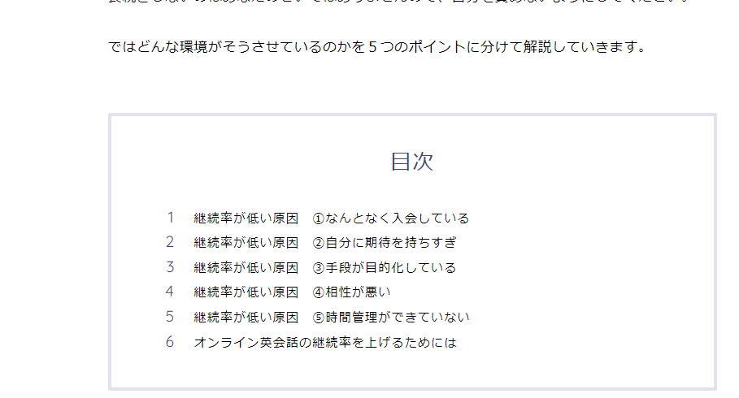
 | 予約・キャンセルが簡単だから | 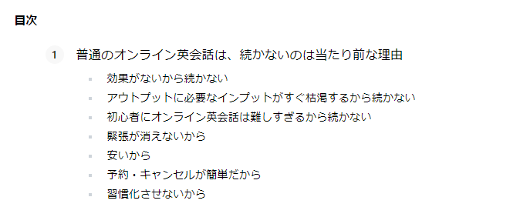 ・１コマだけでなく、複数コマの事前予約制 ※通常のオンライン英会話だと１コマしか予約できない ・予約と頻度の登録をしておき、それ通りに予約することをレコメンドする（AIコーチ） 例：週３で話す。毎週土日のうちに来週分を予約する。など。 ・予約するときに話すことを決めておく（写真トークの写真を選定など） ・予約時には完全に機械的な予約システムでの予約でなく、最後はチャットベースでのメッセージでFixをする |  |  |  | ＊
 | 習慣化させないから | 習慣化の施策は別シートに記載 |  |  |  | ＊
 | なんとなく入会している |  |  |  |  | ＊
 | 手段が目的化している | 「学習する」の先にある、「使う」環境がすぐそばにある。 学習者と話せる環境が一緒になっている |  |  |  | ＊
 | 相性が悪い →？ |  |  |  |  | ＊
 | 時間管理ができていない | 「予約・キャンセルが簡単だから」、「習慣化させないから」の内容と共通 |  |  |  | ＊
 | 目的がないから |  |  |  |  | ＊
 | 夜に予定しているから | 朝のレッスンを推奨 →詳細は「習慣化させないから」で記載 |  |  |  | ＊
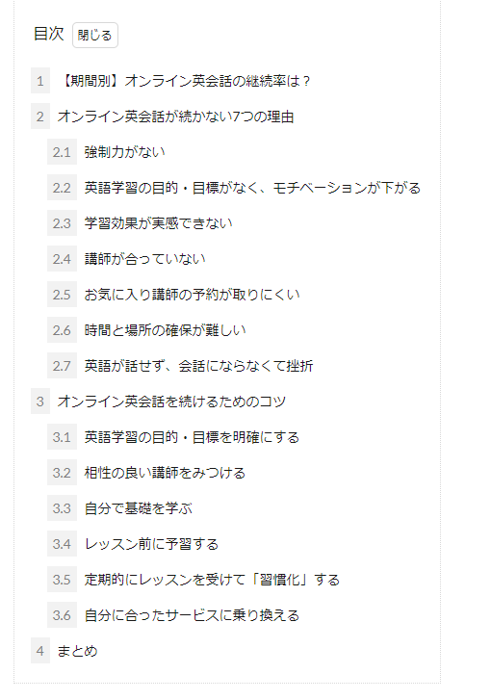
 | レッスン後に疲れてしまうから |  |  |  |  | ＊
 | レッスンに精神的なハードルがあるから |  |  |  |  | ＊
 | モチベーションが下がってしまったから |  |  |  |  | ＊
 | どれだけ続ければ効果があるのかわからないから |  |  |  |  | ＊
 | 学習方法がわからないから |  |  |  |  | ＊
 | 毎日レッスンをうけないと罪悪感があるから |  |  |  |  | ＊
 |  |  |  |  |  | ＊
 |  |  |  |  |  | ＊
 |  |  |  |  |  | ＊
 |  |  |  |  |  | ＊
 | ＊ | ＊ | ＊ | ＊ | ＊ | ＊

継続のための施策
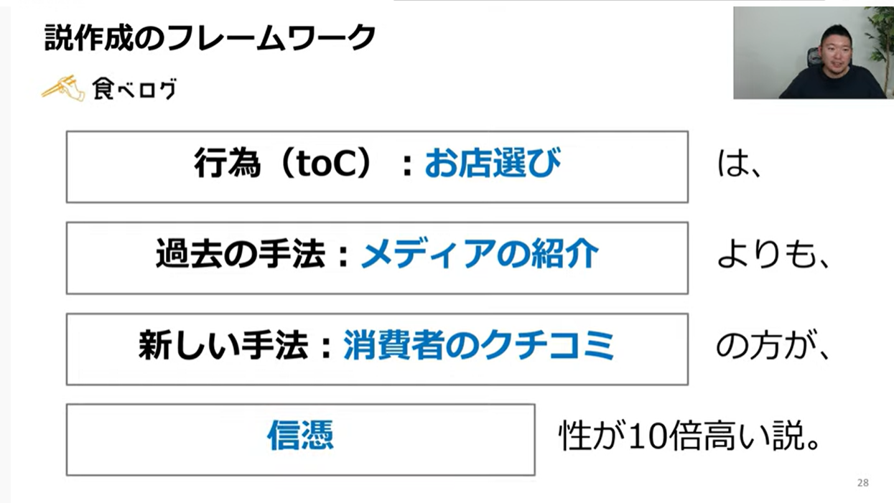
施策
習慣化のための施策
辞めるきっかけ、原因ごとのメッシュでカテゴリわけ
「予約システム」のみに頼らない
最後はチャットベースでの予約
→相手が人間だと認識でき～

辞めるきっかけ
原因
簡単にキャンセルできない
しくみ
予約時にトークテーマまで
伝えておく

直近の予定しかたてられない
ため、いつの間にか予約しなくなる

継続する
Lineへリマインダー
予約したのを「忘れてた」
を防ぐ
馴染みの講師の予約が取れない
アラーム・通知等々

「忘れてた」で心折れない
ようにする
XXXXXX

習慣化アプリの要素を研究して入れ込む
習慣化アプリ＆英会話教室のかけ合わせ
習慣化できていない人にフリーランスコーチがふぉろー・アプローチするなど、シナジー効果期待
新規の予約を忘れないしくみ
レッスン後にすぐ予約させる
OR
休日に1週間分予約させる

コーチから予約リマインド

週４回以上の「実施」を行う
土日いずれか＋平日３回 OR
土日両方＋平日２回

時間より頻度
継続のために
平日の１回の時間は少なく

目的・目標意識を持つ
壁は６周目
６周目を乗り越えるための
目標設定

週末に学習者同士で話すなど
「使う」予定を立てる

具体的な目標を設定する
→〇〇のオンラインMTGに
出席する、旅行するなど

事前購入チケット制？
まとめて買っておいて使わなきゃ損？

予約しなくても「損」にならない
話し放題からの脱却

XXXXXX

他者の目によるやめられない状況を
つくる

みんちゃれを利用した
５人組制

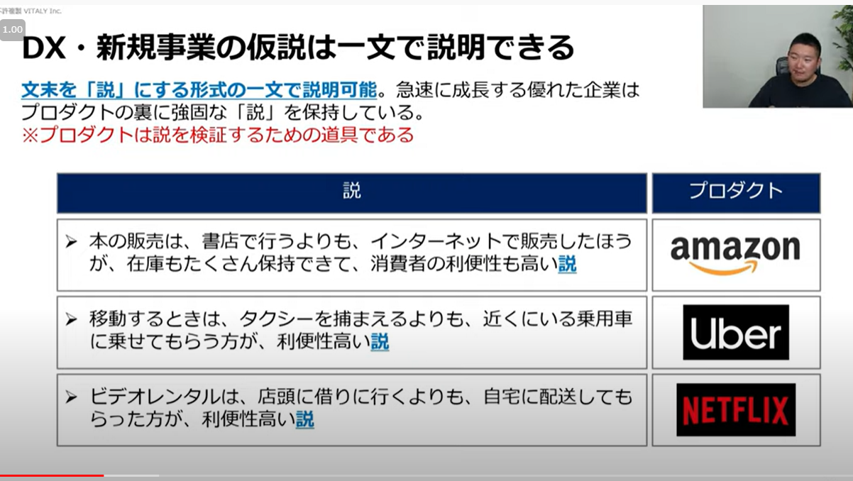

SNSで周囲に宣言

template
業務フロー
 | * | 運営 | ユーザ |  |  | システム | *
 | * | 運営 | 学習者 | 雇われ教師 | フリー教師 | 本アプリ | *
その他
システム上の
手順
本アプリ上の機能
システム外の
手順
本アプリ以外の
システムの機能
開始
 | * |  |  |  |  |  | *
 | * |  |  |  |  |  | *
 | * |  |  |  |  |  | *
 | * |  |  |  |  |  | *
 | * |  |  |  |  |  | *
 | * |  |  |  |  |  | *
 | * |  |  |  |  |  | *
 | * |  |  |  |  |  | *
 | * | * | * | * | * | * | *

学習者-雇われ教師間
業務フロー
 | * | 運営 | ユーザ |  |  | システム | *
 | * | 運営 | 学習者 | 雇われ教師 | フリー教師 | 本アプリ | *
その他
システム上の
手順
本アプリ上の機能
システム外の
手順
本アプリ以外の
システムの機能
開始
 | * |  |  |  |  |  | *
OverViewシートが先
 | * |  |  |  |  |  | *
 | * |  |  |  |  |  | *
 | * |  |  |  |  |  | *
 | * |  |  |  |  |  | *
 | * |  |  |  |  |  | *
 | * |  |  |  |  |  | *
 | * |  |  |  |  |  | *
 | * | * | * | * | * | * | *

